Helmen
Helmen

Eis | Omschrijving van de gestelde eis | Informatie aanleveren? Fase:
6.0 | Levering
6.1 | De Helm is bij aflevering voorzien van: - uniek serienummer; - unieke transponder (RFID); En wordt afgeleverd conform het Programma van Eisen.
7.0 | Normering en huisstijl
7.1 | De Helmen voldoen aan de NEN-EN 443:2008 normering. Inschrijver toont dit aan bij voorlopige gunning. | Voorlopige gunning
7.2 | Inschrijver levert de helmen in onderstaande kleuren: - Helm met de kleur Fluorcerend geel (RAL1026 o.g.) conform advies TNO, brancherichtlijn 'Uitrukkleding, ontwikkeling huisstijl' van het NIPV, en; - OvD-Helm met de kleur oranje (RAL2005 o.g.), en; - AGS-Helm met de kleur groen (RAL 6018 o.g.). Alle helmen zijn voorzien van: - een fotoluminiscerende en nalichtende laag; - retroreflecterende zilver-grijze reflectie (strepen).
8.0 | Functionaliteiten
8.1 | 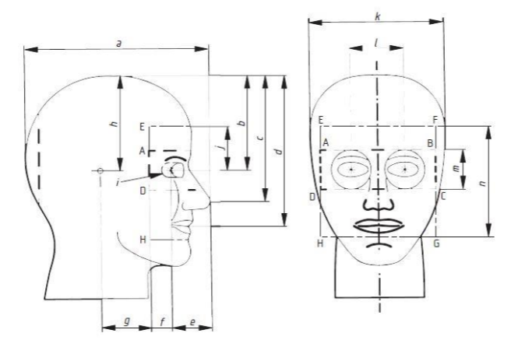 De Helm is voorzien van een veiligheidsbril. Met veiligheidsbril wordt bedoeld: een bril die gebied A-B-C-D bedekt, zoals aangegeven in onderstaand figuur en sluit aan op de bovenkant van de neus of neusvleugels.

8.2 | De veiligheidsbril is vast gemonteerd in de Helm en kan opgeklapt worden. De veiligheidsbril is vervangbaar.
8.3 | De veiligheidsbril is te gebruiken in combinatie met een gewone bril.
8.4 | De Helm is voorzien van een doorzichtig gelaats- of vizier, deze komt niet in de plaats van een veiligheidsbril.
8.5 | Het gelaatsschild / vizier is vervangbaar.
8.6 | De Helm, neklap en interne onderdelen (padding, kussen, hoofdband) zijn geschikt voor het machinaal reinigen en wassen met de huidige wasmiddelen van Diversey (o.g.) op een wasprogramma van 60 graden celsius. Indien Opdrachtnemer een ander wasmiddel vereist, dan dient Opdrachtnemer dit aan te geven bij Opdrachtgever.
8.7 | De Helm is voorzien van de volgende onderdelen: - neklap; - kinband; - padding; - kussen; - hoofdband; - kinband. Al deze onderdelen zijn demonteerbaar, vervangbaar en los leverbaar.
8.8 | De neklap is flexibel (dat wil zeggen: beweegt met de gebruiker mee) en reikt voorbij de schouders.
8.9 | De neklap beschikt over een gladde stof aan zowel de binnen- als buitenkant en is afsluitbaar middels klittenband (o.g).
8.10 | De Helm heeft een weerstand tegen chemische stoffen die minimaal vergelijkbaar is met de uitrukkleding op basis van de NEN-469:2020.
8.11 | De Helm beschikt over de mogelijkheid om te worden voorzien van een speaker (luidspreker) inclusief kabel met een 3.5mm jack aansluiting.
8.12 | De Helm kan worden voorzien van een (strakke) beschermhoes voor gebruik op oefencentra. Deze optie wordt optioneel afgenomen door Opdrachtgever en wordt nader bepaald.
8.13 | De Helm beschikt over de mogelijkheid om te worden voorzien van een communicatieset t.b.v. OGS en mestteams.
9.0 | Instructie / handleiding
9.1 | Bij levering wordt een instructievideo of poster voor elke post beschikbaar gesteld over het instellen van het binnenwerk en vervangen van de neklap.
9.2 | Aanvullend op voorgaande eis, biedt Opdrachtnemer een instructiemoment aan voor de medewerkers van Materieelbeheer (12 personen). Deze medewerkers krijgen een handleiding en instructie over: 1) Demontage van de helm onderdelen t.b.v. wasproces 2) Reiniging nekflap 3) Binnenwerk vervangen 4) (De)Montage speaker-set 5) Afstellen van de Helm op de persoon.

